4.18 Graphique 1
RERS 4.18 Les élèves de Segpa

[1] Évolution des effectifs de Segpa par niveau

 | 1997 | 1998 | 1999 | 2000 | 2001 | 2002 | 2003 | 2004 | 2005 | 2006 | 2007 | 2008 | 2009 | 2010 | 2011 | 2012 | 2013 | 2014 | 2015 | 2016 | 2017 | 2018 | 2019
Sixième | 24,062 | 24,757 | 24,560 | 24,092 | 23,896 | 23,580 | 23,696 | 23,257 | 22,267 | 21,159 | 21,009 | 20,511 | 19,900 | 20,184 | 19,948 | 19,824
Cinquième | 26,227 | 26,907 | 27,716 | 27,285 | 27,093 | 27,097 | 27,036 | 27,397 | 26,774 | 25,929 | 25,366 | 25,196 | 24,956 | 24,318 | 24,573 | 24,067
Quatrième | 28,499 | 29,300 | 29,352 | 29,675 | 29,186 | 28,912 | 28,643 | 28,693 | 28,882 | 28,266 | 27,307 | 26,795 | 26,381 | 25,789 | 25,577 | 25,217
Troisième | 29,326 | 28,565 | 29,030 | 29,184 | 29,477 | 29,012 | 28,758 | 28,316 | 28,467 | 28,431 | 27,700 | 26,730 | 26,128 | 25,820 | 25,657 | 25,357
Ensemble collège | 108,114 | 109,529 | 110,658 | 110,236 | 109,652 | 108,601 | 108,133 | 107,663 | 106,390 | 103,785 | 101,382 | 99,232 | 97,365 | 96,111 | 95,755 | 94,465
1ère ou 2ème année de CAP | 9,717 | 8,819 | 7,160 | 6,409 | 5,880 | 5,202 | 4,128 | 3,564 | 3,154 | 2,812 | 2,572 | 2,082 | 2,019 | (1) | (1) | (1) | (1) | (1) | (1) | (1) | (1) | (1) | (1)
Total Segpa hors Mayotte | 117,831 | 118,348 | 117,818 | 116,645 | 115,532 | 113,803 | 112,261 | 111,227 | 109,544 | 106,597 | 103,954 | 101,314 | 99,384 | 96,111 | 95,755 | 94,465
Sixième |  |  |  |  |  |  |  |  |  |  |  |  |  |  |  | 20,391 | 19,697 | 18,699 | 17,992 | 17,829 | 17,384 | 18,185 | 18,902
Cinquième |  |  |  |  |  |  |  |  |  |  |  |  |  |  |  | 24,308 | 24,044 | 23,090 | 21,926 | 21,729 | 21,646 | 21,623 | 22,351
Quatrième |  |  |  |  |  |  |  |  |  |  |  |  |  |  |  | 25,647 | 25,330 | 25,050 | 24,155 | 23,126 | 22,793 | 22,787 | 22,818
Troisième |  |  |  |  |  |  |  |  |  |  |  |  |  |  |  | 25,279 | 25,313 | 24,852 | 24,713 | 23,630 | 22,640 | 22,270 | 22,364
Ensemble collège |  |  |  |  |  |  |  |  |  |  |  |  |  |  |  | 95,625 | 94,384 | 91,691 | 88,786 | 86,314 | 84,463 | 84,865 | 86,435
Total Segpa y compris Mayotte |  |  |  |  |  |  |  |  |  |  |  |  |  |  |  | 95,625 | 94,384 | 91,691 | 88,786 | 86,314 | 84,463 | 84,865 | 86,435
 |  |  |  |  |  |  |  |  |  |  |  |  |  |  |  |  |  |  |  |  |  |  | © DEPP
1. Fermeture des préparations au CAP en Segpa à la rentrée 2010, les élèves étant orientés en lycée professionnel.
 |  |  |  |  |  |  |  |  |  |  |  |  |  |  |  |  |  |  |  |  |  |  | 22,364

Population concernée : Établissements sous tutelle du MENJ, y compris EREA
Source : MENJS-MESRI-DEPP / Système d’information Scolarité.

 | Sixième | Cinquième | Quatrième | Troisième | 1ère ou 2ème année de CAP | Sixième | Cinquième | Quatrième | Troisième
1997 | 24,062 | 26,227 | 28,499 | 29,326 | 9,717
1998 | 24,757 | 26,907 | 29,300 | 28,565 | 8,819
1999 | 24,560 | 27,716 | 29,352 | 29,030 | 7,160
2000 | 24,092 | 27,285 | 29,675 | 29,184 | 6,409
2001 | 23,896 | 27,093 | 29,186 | 29,477 | 5,880
2002 | 23,580 | 27,097 | 28,912 | 29,012 | 5,202
2003 | 23,696 | 27,036 | 28,643 | 28,758 | 4,128
2004 | 23,257 | 27,397 | 28,693 | 28,316 | 3,564
2005 | 22,267 | 26,774 | 28,882 | 28,467 | 3,154
2006 | 21,159 | 25,929 | 28,266 | 28,431 | 2,812
2007 | 21,009 | 25,366 | 27,307 | 27,700 | 2,572
2008 | 20,511 | 25,196 | 26,795 | 26,730 | 2,082
2009 | 19,900 | 24,956 | 26,381 | 26,128 | 2,019
2010 | 20,184 | 24,318 | 25,789 | 25,820 | 0
2011 | 19,948 | 24,573 | 25,577 | 25,657 | 0
2012 | 19,824 | 24,067 | 25,217 | 25,357 | 0 | 20,391 | 24,308 | 25,647 | 25,279
2013 |  |  |  |  | 0 | 19,697 | 24,044 | 25,330 | 25,313
2014 |  |  |  |  | 0 | 18,699 | 23,090 | 25,050 | 24,852
2015 |  |  |  |  | 0 | 17,992 | 21,926 | 24,155 | 24,713
2016 |  |  |  |  | 0 | 17,829 | 21,729 | 23,126 | 23,630
2017 |  |  |  |  | 0 | 17,384 | 21,646 | 22,793 | 22,640
2018 |  |  |  |  | 0 | 18,185 | 21,623 | 22,787 | 22,270
2019 |  |  |  |  | 0 | 18,902 | 22,351 | 22,818 | 22,364

1ère ou 2ème année de CAP

► Champ : France métropolitaine + DROM (Mayotte à partir de 2011), Public + Privé, MENJS.

4.18 Carte 4
RERS 4.18 Les élèves de Segpa

[4] Part des élèves de collège inscrits en Segpa, rentrée 2019, en %

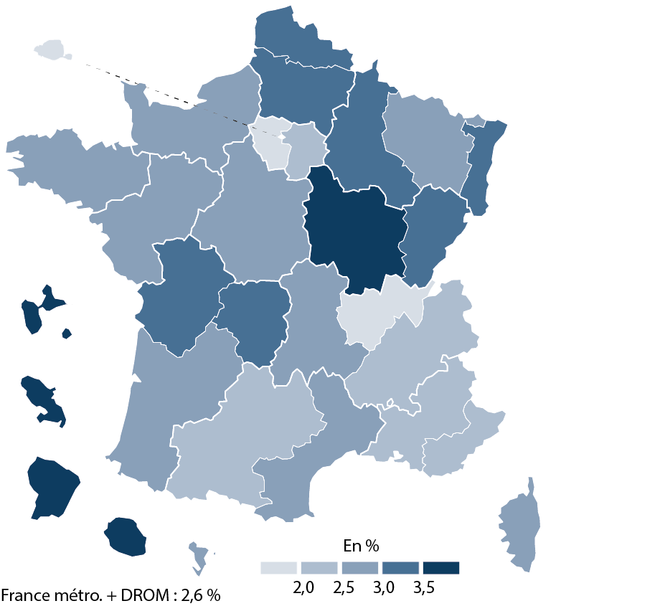
 |  | Effectifs | Part (%)
01 | PARIS | 817 | 0.93 %
25 | VERSAILLES | 4977 | 1.62 %
23 | NICE | 2083 | 2.07 %
10 | LYON | 3403 | 1.99 %
24 | CRETEIL | 4867 | 2.04 %
08 | GRENOBLE | 4095 | 2.39 %
02 | AIX-MARSEILLE | 3374 | 2.30 %
16 | TOULOUSE | 3316 | 2.35 %
17 | NANTES | 5074 | 2.54 %
14 | RENNES | 4196 | 2.53 %
12 | NANCY-METZ | 2764 | 2.56 %
04 | BORDEAUX | 4034 | 2.53 %
06 | CLERMONT-FERRAND | 1711 | 2.79 %
11 | MONTPELLIER | 3854 | 2.83 %
18 | ORLEANS-TOURS | 3645 | 2.89 %
27 | CORSE | 360 | 2.73 %
15 | STRASBOURG | 2850 | 3.12 %
43 | MAYOTTE | 827 | 2.81 %
13 | POITIERS | 2584 | 3.10 %
22 | LIMOGES | 1011 | 3.26 %
09 | LILLE | 6565 | 3.04 %
03 | BESANCON | 1866 | 3.19 %
19 | REIMS | 1962 | 3.06 %
20 | AMIENS | 3202 | 3.24 %
07 | DIJON | 2614 | 3.54 %
70 | NORMANDIE | 4674 | 2.83 %
32 | GUADELOUPE | 1050 | 4.07 %
28 | LA REUNION | 2517 | 4.20 %
31 | MARTINIQUE | 951 | 5.04 %
33 | GUYANE | 1192 | 5.09 %
► Champ : France métropolitaine + DROM, Public + Privé sous et hors contrat, MENJS.

Population concernée : Établissements sous tutelle du MENJ, élèves inscrits dans une formation de collège, y compris EREA. |  |  |  | © DEPP
Source : MENJS-MESRI-DEPP / Système d’information Scolarité et enquête n° 16 auprès des établissements privés hors contrat.

